关系图
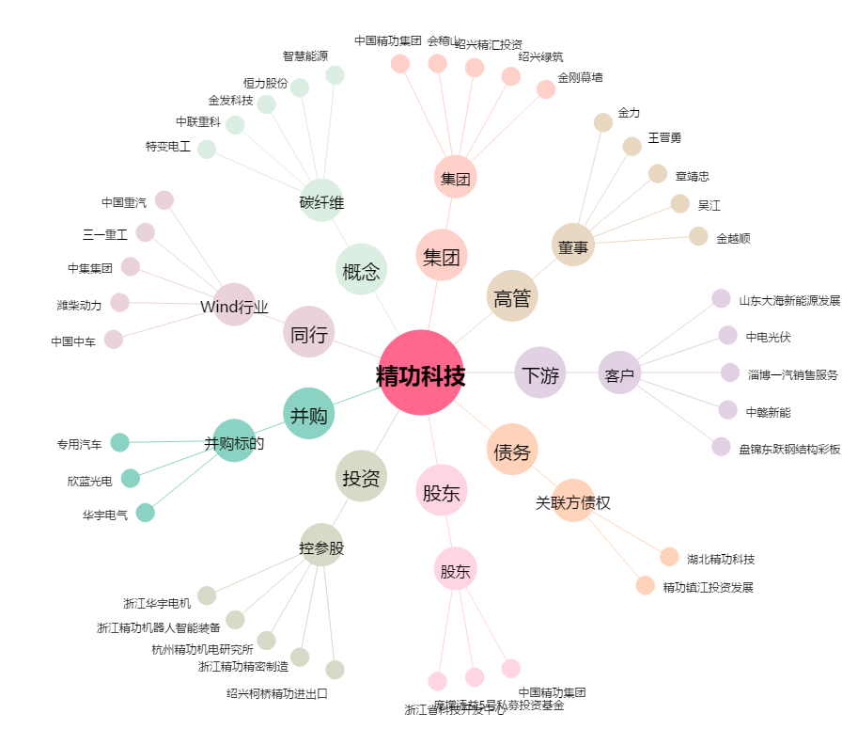
精功科技[002006.SZ] - 关系概览图

